Devoluciones
Devoluciones
Carpeta | Estatus | Periodo de migracion | Inicio | Fin | PESO GB | Ubicacion Clientes General
ALIMENTOS EFA, S.A. DE C.V. | COMPLETADO | SEGUNDA FASE | 2026-07-05 | 2026-08-05 | 66.70 | Alimentos EFA, S A de C V/Devoluciones
AMI AUTOMATIZACION S DE RL DE CV | COMPLETADO | QUINTA FASE | 14/5/2026 | 14/5/2026 | 9.78 | AMI AUTOMATIZACION/Devoluciones
AMI INTERNACIONAL S DE RL DE CV | COMPLETADO | QUINTA FASE | 14/5/2026 | 14/5/2026 | 27.2 | Ami Internacional
ANTONIO CASAZZA MORAYTA | COMPLETADO | TERCERA FASE | 2026-11-05 | 2026-11-05 | 0.0103 | antonio casazza morayta/Devoluciones
ASESORIAS | COMPLETADO | QUINTA FASE | 22/5/2026 | 22/5/2026 | 22.2 | CLIENTES_ANTRIORES_DEVOLUCIONES
BODEGA DEL CHEF, S.A. DE C.V. | PENDIENTE | TERCERA FASE | 2026-11-05
CARDEA CANDY, S.A. DE C.V. | COMPLETADO | TERCERA FASE | 2026-11-05 | 2026-11-05 | 0.802 | Cardea Candy, SA de CV/Devoluciones
CARDEA TRADING, S.A. DE C.V. | COMPLETADO | TERCERA FASE | 2026-11-05 | 2026-11-05 | 0.82 | Cardea Tranding SA de CV/Devoluciones
Clientes Anteriores | COMPLETADO |  |  |  | 167 | CLIENTES_ANTRIORES_DEVOLUCIONES
COMERCIAL CARNES FRIAS DEL NORTE, S.A. DE C.V. | COMPLETADO | PRIMER FASE | 2026-06-05 | 2026-06-05 | 6.26 | Comercial Carner Frias del Norte SA de CV
CONSESIONARIA AUTOPISTA CARDEL POZA RICA SA DE CV | COMPLETADO | QUINTA FASE | 14/5/2026 | 18/5/2026 | 21.3 | CONSESIONARIA AUTOPISTA CARDEL POZA RICA SA DE CV
CONSESIONARIA AUTOPISTA TUXPAN TAMPICO SA DE CV | COMPLETADO | QUINTA FASE | 14/5/2026 | 18/5/2026 | 29.3 | CONSESIONARIA AUTOPISTA TUXPAN TAMPICO SA DE CV
CORPORATIVO PORCICOLA CAMRI, S.A. DE C.V. | COMPLETADO | PRIMER FASE | 2026-06-05 | 2026-07-05 | 5.78 | Corporativo Porcicola Camri, SA de CV
CORPORATIVO PORCICOLA CON MARCA, S.A. DE C.V. | COMPLETADO | PRIMER FASE | 2026-06-05 | 2026-07-05 | 29.40 | Corporativo Porcicola con Marca,SA de CV
ESANJO, S.A.P.I. DE C.V. | COMPLETADO | SEGUNDA FASE | 2026-07-05 | 2026-07-05 | 4.82 | Esanjo, SAPI de CV
Espinosa Garcia Gerardo | COMPLETADO | TERCERA FASE | 2026-11-05 | 2026-12-05 | 4.27 | Espinosa Garcia Gerardo/Devoluciones
GABRIEL SUAREZ MARINA | COMPLETADO | QUINTA FASE | 19/5/2026 | 22/5/2026 | 33.9 | Gabriel Suarez Marina
GERARDO GUTIERREZ CANDIANI | COMPLETADO | TERCERA FASE | 2026-11-05 | 2026-12-05 | 11.1 | Gerardo Gutierrez Candiani/Devoluciones
GIFAN INTERNACIONAL, S. DE R.L. DE C.V. | COMPLETADO | PRIMER FASE | 2026-06-05 | 2026-06-05 | 26.80 | Gifan Internacional, S de RL de CV | 733.07
GRUPO DE ALMACENAMIENTO DE COMBUSTIBLES ADITIVAD | COMPLETADO | PRIMER FASE | 2026-06-05 | 2026-06-05 | 2.92 | Grupo de Almacenamiento de Combustibles Aditativos, SAPI de CV
KROMBERG & SCHUBERT MEXICO LE, S. DE R.L. DE C.V. | COMPLETADO | PRIMER FASE | 2026-06-05 | 2026-06-05 | 48.80 | Kromberg & Schubert Mexico le, Sde RL de CV | TOTAL PESO GB
LA COMIDA CON SABOR A MEXICO SA DE CV | COMPLETADO | SEGUNDA FASE | 2026-07-05 | 2026-08-05 | 2.65 | La Comida con Sabor a Mexico SA de CV
MD ELEKTTRONIK DE MEXICO S DE RL DE CV | COMPLETADO | QUINTA FASE | 14/5/2026 | 18/5/2026 | 66.9 | MD ELEKTTRONIK DE MEXICO S DE RL DE CV
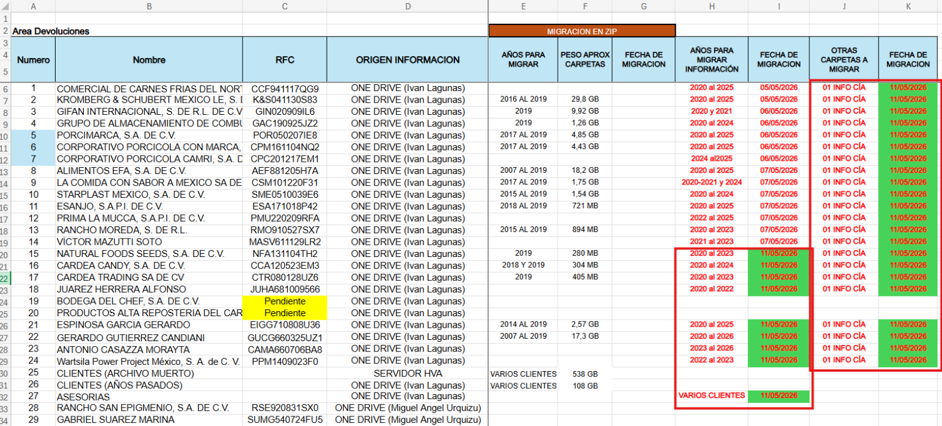
NATURAL FOODS SEEDS, S.A. DE C.V. | COMPLETADO | TERCERA FASE | 2026-11-05 | 2026-11-05 | 1.04 | Natural Foods Seeds, SA de CV/Devoluciones
PORCIMARCA, S.A. DE C.V. | COMPLETADO | PRIMER FASE | 2026-06-05 | 2026-07-05 | 25.30 | Porcimarca, SA de CV
PRIMA LA MUCCA, S.A.P. DE C.V. | COMPLETADO | SEGUNDA FASE | 2026-07-05 | 2026-07-05 | 3.71 | Prima la Mucca, SAPI de CV/Devoluciones
PRODUCTO DE ALTA REPOSTERIA | PENDIENTE | TERCERA FASE | 2026-11-05
RANCHO MOREDA, S. DE R.L. | COMPLETADO | SEGUNDA FASE | 2026-07-05 | 2026-07-06 | 1.99 | Rancho Moreda, S de RL/Devoluciones
RANCHO SAN EPIGMEO SA DE CV |  | QUINTA FASE | 19/5/2026 |  | 33.9
STARPLAST MEXICO, S.A. DE C.V. | COMPLETADO | SEGUNDA FASE | 2026-07-05 | 2026-08-05 | 2.33 | Startplast, S A de CV/Devoluciones
VICTOR MAZUTTI SOTO | COMPLETADO | SEGUNDA FASE | 2026-07-05 | 2026-07-05 | 1.57 | VICTOR
Wartsila Power Project Mexico, S.A. DE C.V. | COMPLETADO | TERCERA FASE | 2026-11-05 | 2026-11-05 | 0.017 | Wartsila Power Project Mexico, S.A. DE C.V./Devoluciones
Munsa Molinos | COMPLETADO |  | 28/5/2026 | 29/5/2026 | 21.8 | Munsa Molinos
RG NEGOCIOS DINAMICOS S RL de CV | COMPLETADO |  | 29/5/2026 |  | 14.5
ASESORIAS MIGUEL |  |  | 2026-01-06 |  | 38.2

